NC生成5类数据-关系说明
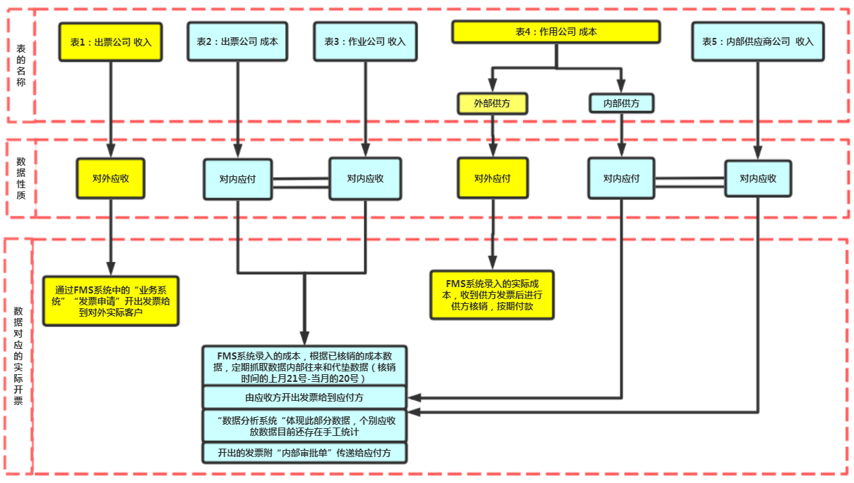
NC成本收入构成 | FMS系统业务操作流程
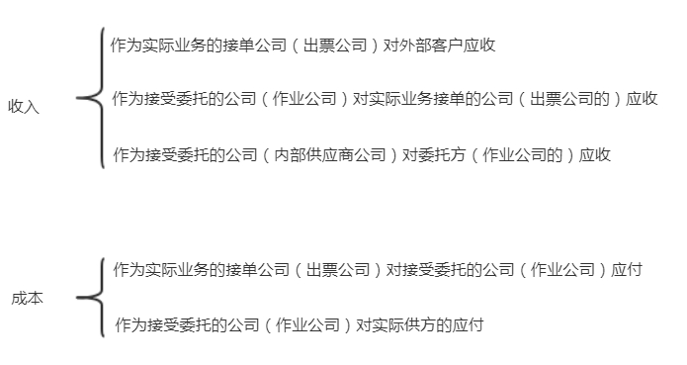
 | 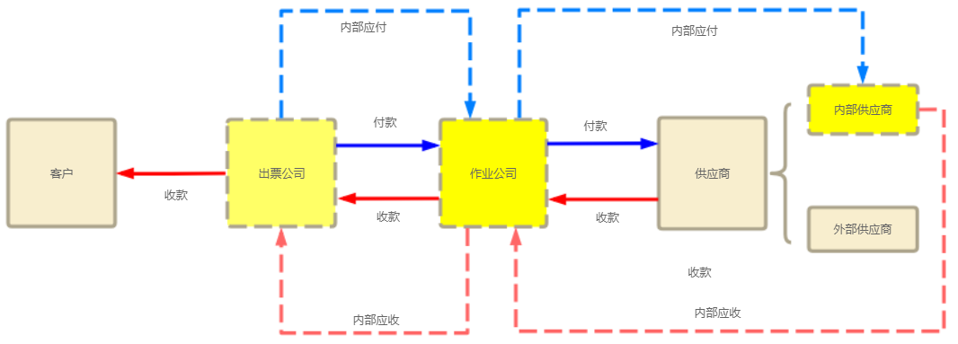
数据展现

作业公司 作业单元 作业部门
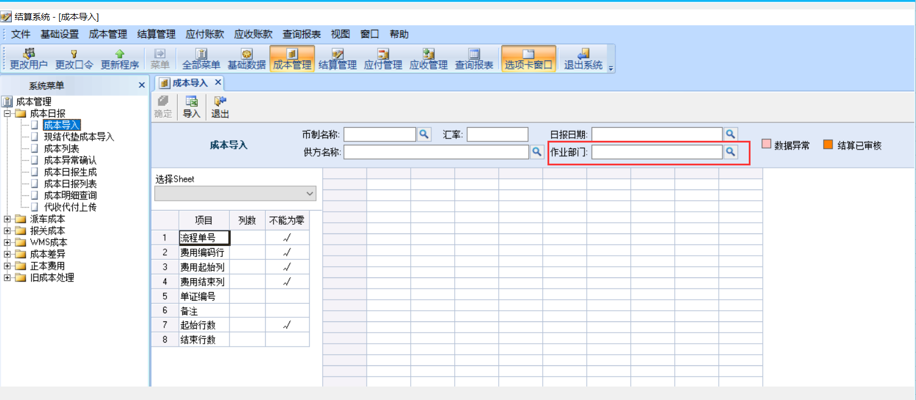
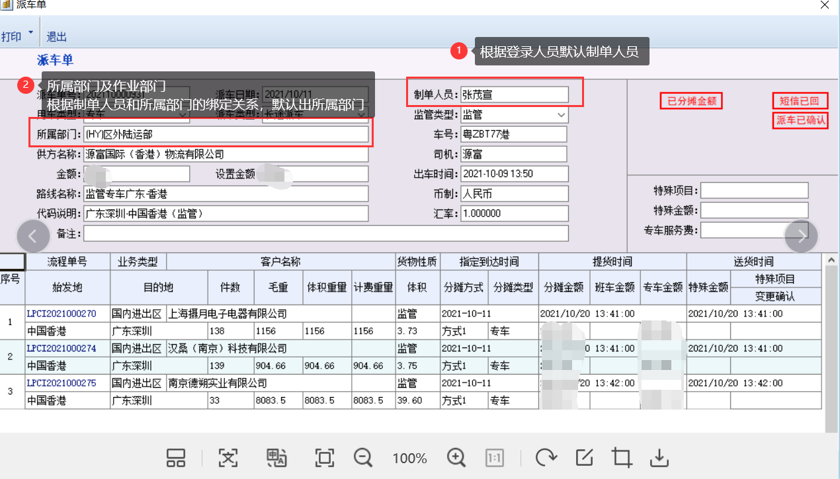
作业公司/作业单元/作业部门

费用名称 供方名称
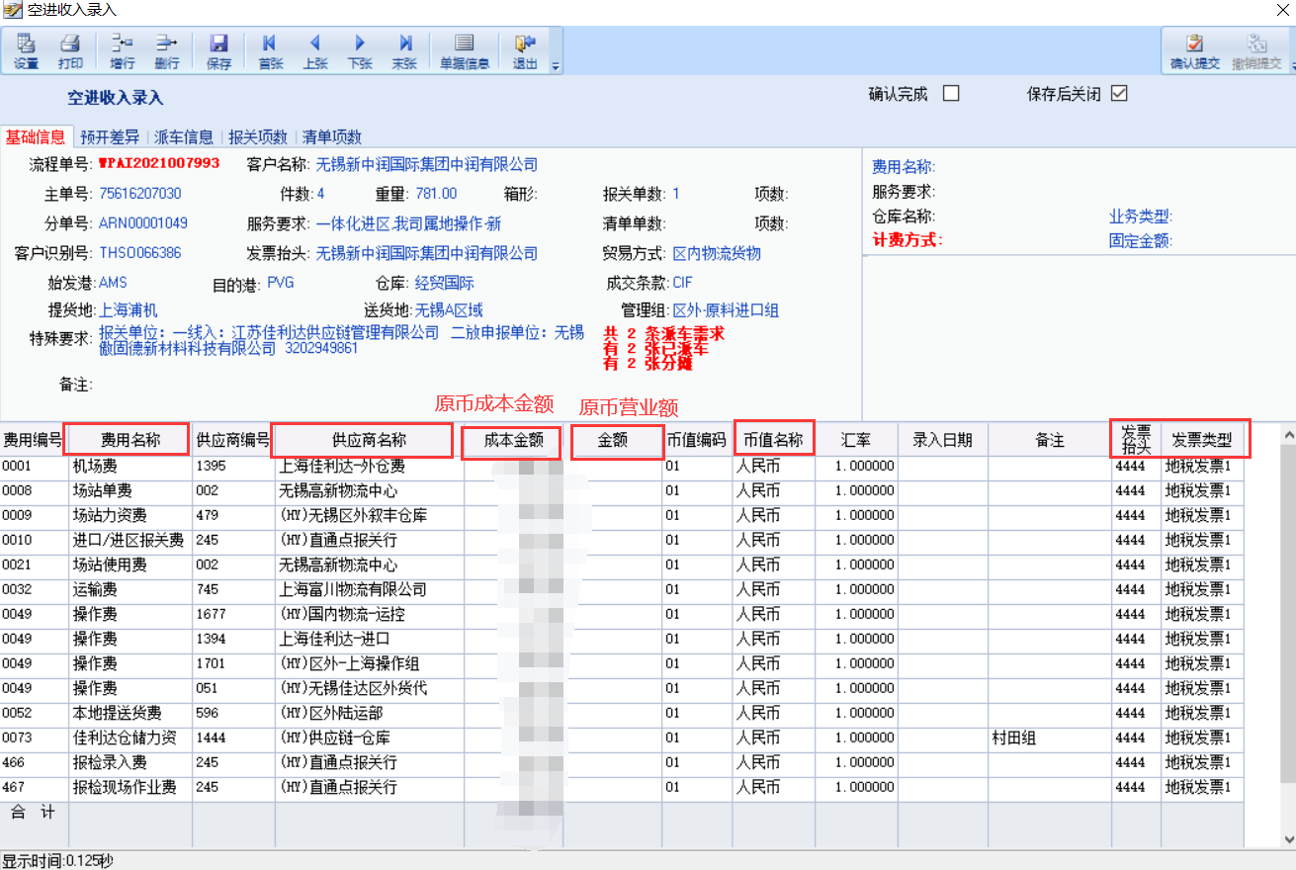
费用名称 供方名称

帐套名称
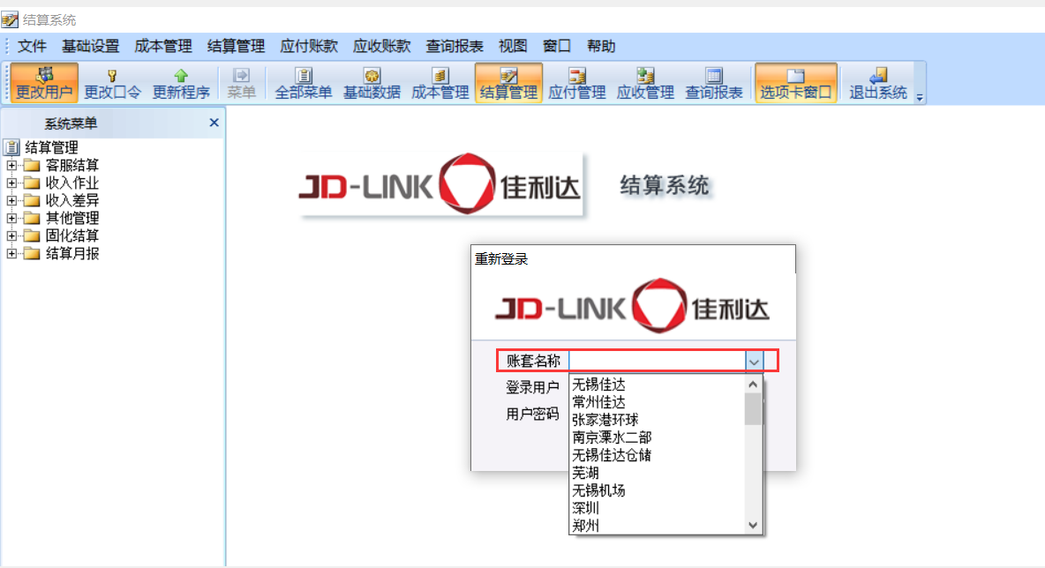
帐套名称

汇率维护界面
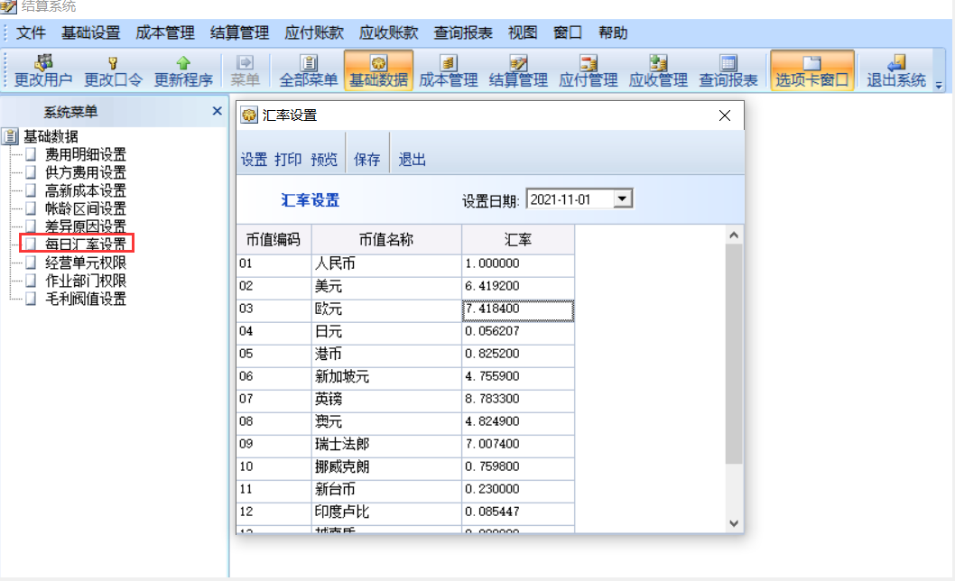
汇率维护界面

